0 - 회사등록
 | 사업주 | 국문 |  | 영문
 | 사업체명 | 호텔디자이너스 동대문 |  | HOTEL THE DESIGNERS Dongdaemun
 | 사업자등록번호 | 3128512345 |  | 3128512345
 | 주민등록번호 | 7301011234567 |  | 7301011234567
 | 우편번호 | 04615 |  | 04615
Use a new address | 주소 | 서울시 중구 퇴계로 306 (쌍림동270-2) |  | 306, Toegye-ro, Jung-gu, Seoul , 04615, S. Korea
 | 근무장소 | 서울시 중구 퇴계로 306 (쌍림동270-2) |  | 306, Toegye-ro, Jung-gu, Seoul , 04615, S. Korea
Last name , First name | 대표자 | 주언규 |  | JOO EON-KYU
 | 전화번호 | 02) 2271-3506 |  | 82-2-2271-3506

 | 근로자 | 국문 |  | 영문
 | 사업체명 | 선우회계법인 |  | Sun-Woo Accounting Firm
Postal code | 우편번호 | 31106 |  | 31106
 | 주소 | 충남 천안시 서북구 두정동 1369번지 청풍프라자 6층 |  | 6F, Cheongpung plaza Bldg, 103, Oseong-ro, Seobuk-gu, Cheonan-si, Chungcheongnam-do , 31106, South Korea |  | Republic of Korea
 | 성명 | 주선우 |  | JU SUN-WOO
 | 전화번호 | 010-8957-5106 |  | M.82-10-8957-5106
 | 생년월일 | 1973-01-01 |  | 73/01/01

 | 근로개시일(입사일) | 2022-01-30 | 일요일 | 49년 0개월 | 49년0개월29일
 | 근로종료일(이직일) |  | 토요일 | * 근로계약기간을 정하는 경우
 | 업종 | 숙박업 |  | lodging industry
 | 사업내용 | 호텔 |  | HOTEL
 | 업무의 내용 | 호텔 서비스원 |  | Front Desk Staff | 한국표준직업분류

 | 소정근로시간
 | 부터 | 9:00:00
 | 까지 | 18:00:00
 | 근무시간 | 9:00:00
 | 휴게시간
 | 부터 | 12:00:00
 | 까지 | 13:00:00
 | 휴게시간 | 1:00:00

 | 근로시간 | 8:00:00

 | 주근무일수 | 5일
 | 주휴일 매주 | 일요일

 | 표준 근로계약서 (7종) 게시 고용노동부

 | 표준 근로계약서 엑셀

 | 1. 근로계약서 작성 시기 : 근로자 수와 관계 없이 모든 사업장에서 반드시 근로 개시 전 작성

 | ♣ 근로자 입퇴사 시 고용보험 처리
 | ▶ 채용 시 : 다음 달 15일 까지 피보험자격 취득신고서 제출
 |  |  |  | 주휴수당
 | ▶ 퇴사 시 : 다음 달 15일 까지 피보험자격 상실신고서 및 이직확인서 제출

2022년 1월부터 시간 당 최저임금이 9,160원으로 인상된다. 일급으로 환산하면 8시간 기준 7만3280원, 주 근로시간 40시간 기준 월 환산액은 191만4440원이다.
최저임금은 근로기준법상 근로자라면 고용형태나 국적에 관계없이 모두 적용된다.

5인 이상 30인 미만의 민간기업도 명절, 국경일 등 관공서의 공휴일과 대체공휴일을 유급휴일로 보장해야 한다.
지금까지 민간기업의 경우 관공서 공휴일은 법정 유급휴일이 아니었지만 2020년부터 기업규모에 따라 단계적으로 적용 대상을 확대하고 있다.

정신 또는 신체의 장애로 근로능력이 현저히 낮은 자, 수습 사용 중에 있는 자 중 노동부장관의 인가를 받은 자에 대하여 최저임금을 적용하지 아니한다.

★ 정확한 주휴수당
1. 통상근로자 & 근로시간이 규칙적인 경우 |  | : 규칙적인 근로시간을 주휴시간으로
2. 통상근로자 & 근로시간이 불규칙적인 경우 |  | : 주 40시간 비례해서 주휴시간 계산 (일주소정근로시간 / 5)
3. 단시간근로자 : 통상근로자의 소정근로일수에 따라 달라짐

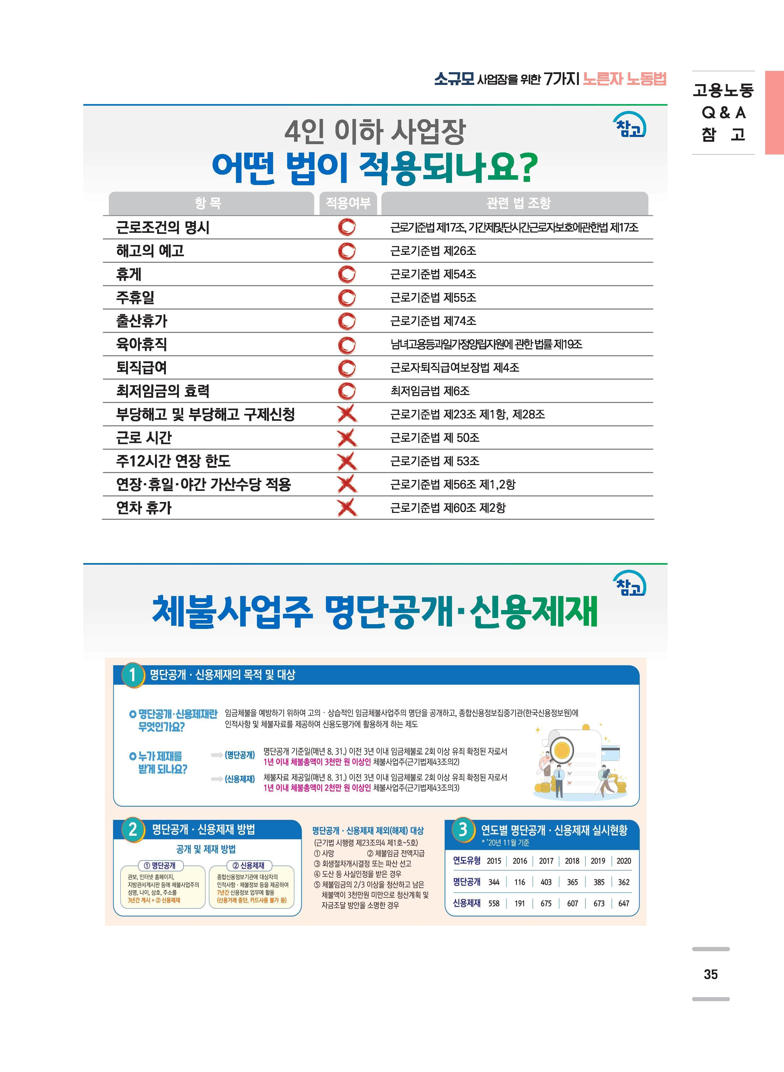
노동청에서는 1주 5일 이상 규칙적인 근로시간이 있으면 규칙적이라고 보고
노동청에서는 1주 5일 미만이라면 불규칙적으로 보는 것 같습니다.
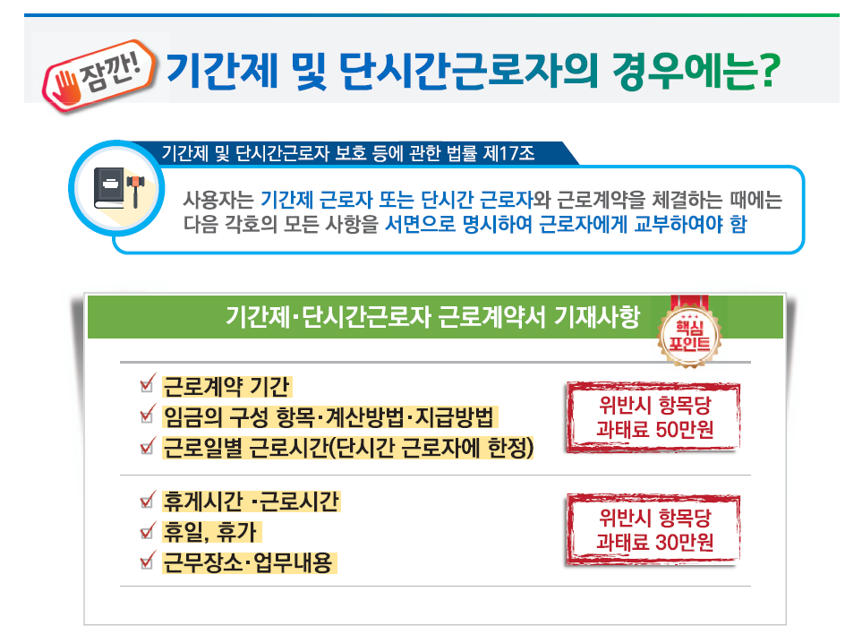

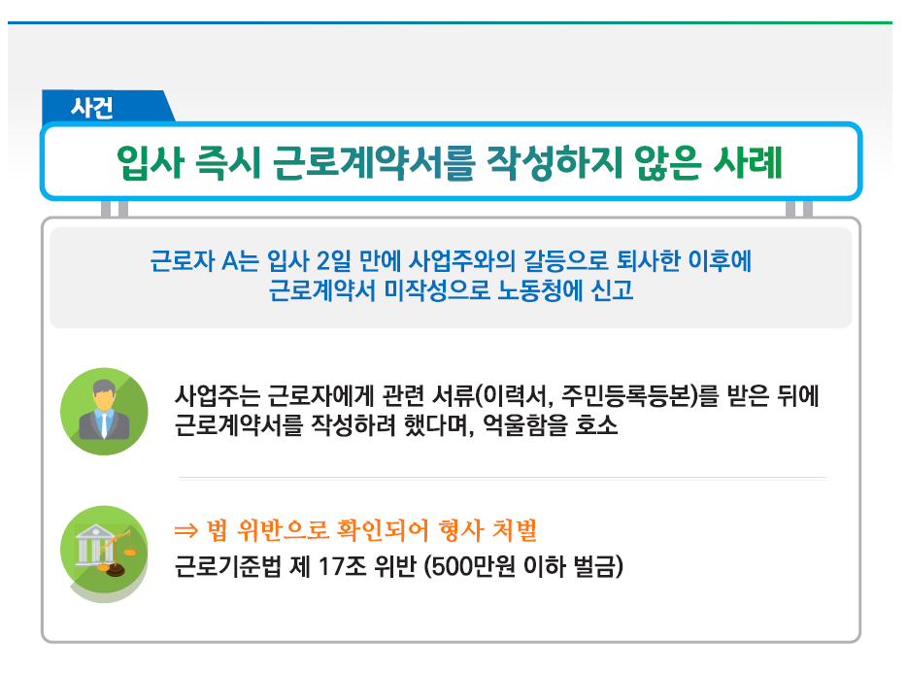

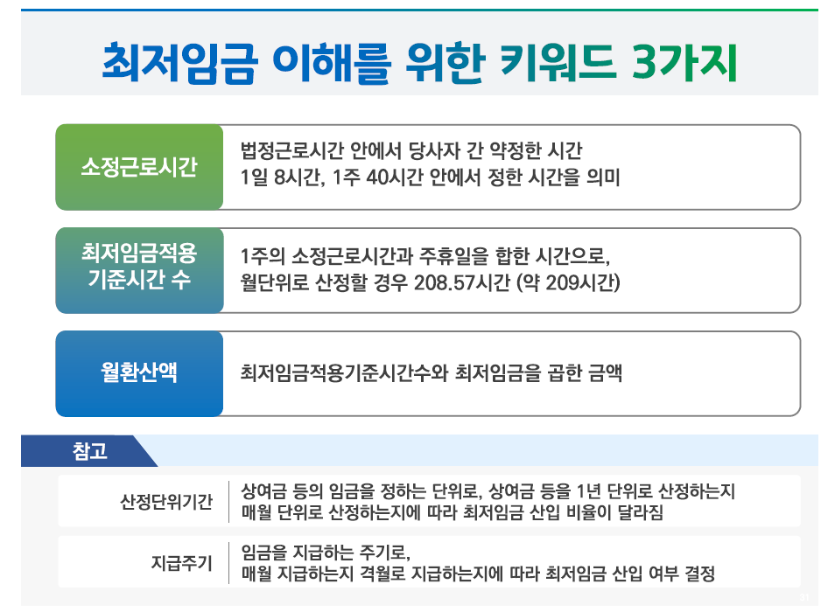

 | 주휴수당 및 연차유급휴가 산정방법 관련 행정해석 변경 안내 2021-08-30

4 - 단시간근로자
 |  |  |  |  |  |  |  |  |  |  | 단시간근로자 표준근로계약서

호텔디자이너스 동대문 |  |  |  |  |  |  |  |  |  | (이하 “사업주”라 함)과(와) |  |  |  |  |  |  |  |  | 주선우 |  | (이하 “근로자”라 함)은 다음
과 같이 근로계약을 체결한다.

 | 1. | 근로계약기간 |  |  |  |  |  | : | 2022-01-30 |  |  |  |  |  | 부터 |  |  |  |  |  |  |  |  |  |  |  |  |  |  |  |  |  |  | ★주휴수당 별도 지급및 임금명세서에 주휴수당 별도 표기 ★ 주휴수당 감안 일급 책정
 |  | ※ 근로계약기간을 정하는 경우에는 “ |  |  |  |  |  |  |  |  |  |  |  |  |  |  |  |  |  | 부터 |  |  |  |  |  | 까지" 등으로 기재
 | 2. | 근무장소 |  |  |  |  |  | : | 서울시 중구 퇴계로 306 (쌍림동270-2)
 | 3. | 업무의 내용 |  |  |  |  |  | : | 호텔 서비스원

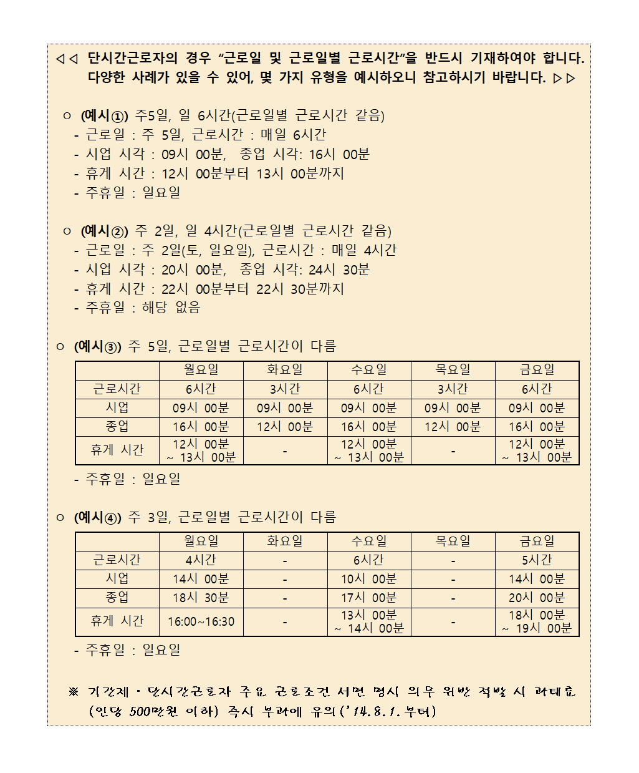
 | 4. | 근로일 및 근로일별 근로시간

 | 구분 |  |  |  | ( | 월 | )요일 |  |  | ( | 화 | )요일 |  | ( | 수 | )요일 |  |  | ( | 목 | )요일 |  | ( | 금 | )요일 |  |  | ( | 토 |  | )요일 |  |  | 주 근로시간
 | 근로시간 |  |  |  |  | 6:00:00 |  | 시간 |  |  | 3:00:00 |  | 시간 |  | 6:00:00 |  | 시간 |  |  | 3:00:00 |  | 시간 |  | 6:00:00 |  | 시간 |  |  | 0:00:00 |  |  | 시간 |  | 24:00:00
 | 시업 |  |  |  | 9:00:00 |  |  |  |  | 9:00:00 |  |  |  | 9:00:00 |  |  |  |  | 9:00:00 |  |  |  | 9:00:00 |  |  |  |  |  |  |  |  |  |  | 24:00:00 |  |  |  |  |  | 주휴수당
 | 종업 |  |  |  | 16:00:00 |  |  |  |  | 12:00:00 |  |  |  | 16:00:00 |  |  |  |  | 12:00:00 |  |  |  | 16:00:00 |  |  |  |  |  |  |  |  |  |  | 월 | 화 | 수 | 목 | 금 | 토 | 일
 | 휴게시간 |  |  |  |  | 12:00:00 |  |  |  |  |  |  |  |  | 12:00:00 |  |  |  |  |  |  |  |  | 12:00:00 |  |  |  |  |  |  |  |  |  | 6:00:00 | 3:00:00 | 6:00:00 | 3:00:00 | 6:00:00 | 0:00:00 | 4:48:00
 |  |  |  |  | ~ | 13:00:00 |  |  |  | ~ |  |  |  | ~ | 13:00:00 |  |  |  | ~ |  |  |  | ~ | 13:00:00 |  |  |  | ~ |  |  |  |  |  | 6.000 | 3.000 | 6.000 | 3.000 | 6.000 | 0.000 | 4.800 |  | 24.000

 | ㅇ 주휴일 : |  |  |  |  | 매주 |  | 일 |  |  | 요일 |  |  |  |  |  |  |  |  |  |  |  |  |  |  |  |  |  |  |  |  |  |  | 54,960 | 27,480 | 54,960 | 27,480 | 54,960 | - | 43,968 | 263,808 | 10,992

 | 5. | 임 금 |  |  |  |  |  |  |  |  |  |  |  |  |  |  |  |  |  |  |  |  |  |  |  |  |  |  |  |  |  |  |  |  |  |  |  |  |  | 43,968
 |  | - 시간(일, 월)급 : |  |  |  |  |  |  | 9,160 |  |  |  |  |  |  |  | 원(해당사항에 ○표)
 |  | - 상여금 : 있음 ( |  |  |  |  |  |  |  | ) |  |  |  |  |  |  |  |  | 원, 없음 ( |  |  |  | ) |  |  |  |  |  |  |  |  |  |  | ○
 |  | - 기타급여(제수당 등) : 있음 : |  |  |  |  |  |  |  |  |  |  |  |  |  |  |  |  |  |  | 원(내역별 기재, 없음 ( |  |  |  |  |  |  |  |  | ) |  |  |  | ○
 |  | - 초과근로에 대한 가산임금률: |  |  |  |  |  |  |  |  |  |  |  |  |  | %
 |  |  | ※ 단시간근로자와 사용자 사이에 근로하기로 정한 시간을 초과하여 근로하면
 |  |  |  | 법정 근로시간 내라도 통상임금의 100분의 50%이상의 가산임금 지급(2014.9.19. 시행)
 |  | - 임금지급일 : 매월(매주 또는 매일) |  |  |  |  |  |  |  |  |  |  |  | 익월 10 |  |  |  | 일(휴일의 경우는 전일 지급)
 |  | - 지급방법 : 근로자에게 직접지급( |  |  |  |  |  |  |  |  |  |  |  |  | ), 근로자 명의 예금통장에 입금( |  |  |  |  |  |  |  |  |  |  |  | ) |  |  |  |  |  |  | ○

 | 6. 연차유급휴가: 통상근로자의 근로시간에 비례하여 연차유급휴가 부여
 | 7. 사회보험 적용여부(해당란에 체크)
 |  | □ | 고용보험 |  |  |  | □ | 산재보험 |  |  |  | □ | 국민연금 |  |  | □ | 건강보험

 | 8. 근로계약서 교부 |  |  |  |  |  |  |  |  |  |  |  |  |  |  |  |  |  |  |  |  |  |  |  |  |  |  |  |  |  |  |  |  | ★ 정확한 주휴수당
 | - “사업주”는 근로계약을 체결함과 동시에 본 계약서를 사본하여 “근로자”의 교부 |  |  |  |  |  |  |  |  |  |  |  |  |  |  |  |  |  |  |  |  |  |  |  |  |  |  |  |  |  |  |  |  | 1. 통상근로자 & 근로시간이 규칙적인 경우 |  |  |  |  | : 규칙적인 근로시간을 주휴시간으로
 | 요구와 관계없이 “근로자”에게 교부함(근로기준법 제17조 이행) |  |  |  |  |  |  |  |  |  |  |  |  |  |  |  |  |  |  |  |  |  |  |  |  |  |  |  |  |  |  |  |  | 2. 통상근로자 & 근로시간이 불규칙적인 경우 |  |  |  |  | : 주 40시간 비례해서 주휴시간 계산 (일주소정근로시간 / 5)
 | 9. 근로계약, 취업규칙 등의 성실한 이행의무 |  |  |  |  |  |  |  |  |  |  |  |  |  |  |  |  |  |  |  |  |  |  |  |  |  |  |  |  |  |  |  |  | 3. 단시간근로자 : 통상근로자의 소정근로일수에 따라 달라짐
 | - 사업주와 근로자는 각자가 근로계약, 취업규칙, 단체협약을 지키고 성실하게 이행하여야 함
 | 10. 기 타 |  |  |  |  |  |  |  |  |  |  |  |  |  |  |  |  |  |  |  |  |  |  |  |  |  |  |  |  |  |  |  |  | 노동청에서는 1주 5일 이상 규칙적인 근로시간이 있으면 규칙적이라고 보고
 | - 이 계약에 정함이 없는 사항은 근로기준법령에 의함 |  |  |  |  |  |  |  |  |  |  |  |  |  |  |  |  |  |  |  |  |  |  |  |  |  |  |  |  |  |  |  |  | 노동청에서는 1주 5일 미만이라면 불규칙적으로 보는 것 같습니다.
 |  |  |  |  |  |  |  |  |  |  |  | 2022-01-30
 | (사업주) |  |  |  | 사업체명 |  |  |  | : | 호텔디자이너스 동대문 |  |  |  |  |  |  |  |  |  | (전화 : |  | 02) 2271-3506 |  |  |  |  |  |  |  |  |  |  | )
 |  |  |  |  | 주소 |  |  |  | : | 서울시 중구 퇴계로 306 (쌍림동270-2)
 |  |  |  |  | 대표자 |  |  |  | : | 주언규 |  |  |  |  |  |  |  |  |  | (서명)

 | (근로자) |  |  |  | 주소 |  |  |  | : | 충남 천안시 서북구 두정동 1369번지 청풍프라자 6층
 |  |  |  |  | 연락처 |  |  |  | : | 010-8957-5106
 |  |  |  |  | 성명 |  |  |  | : | 주선우 |  |  |  |  |  |  |  |  |  | (서명)

주휴수당
 | 주휴수당 및 연차휴가 관련 고용노동부 행정해석 변경_2021-08-04 노무법인 예성 |  |  |  |  |  |  |  |  | 회계사 · 세무사는 임금명세서를 작성, 확인할 수 없습니다. (by 박사영 노무사) |  |  |  |  |  |  | 공인노무사가 공개하는 내 급여 직접 계산하기(소정근로시간, 주휴수당, 최저임금)

 |  |  |  |  | 분 | 시간 |  |  |  | 가장 정확한 주휴수당 계산하는 방법 (복잡하지만 이게 정확한 계산방법입니다)
 | 출근시간 | 9:00:00 |  |  | 60분 | 1.00000시간
 | 휴게시간 | 12:00:00 |  |  | 55분 | 0.91667시간 |  |  | 나와 같은 종류의 일을 하면서 나보다 오래 일하는 근로자가 있다면 → 나는 단시간 근로자
 |  | 13:00:00 |  |  | 50분 | 0.83333시간 |  |  | 나와 같은 종류의 일을 하면서 나보다 오래 일하는 근로자가 없다면 → 나는 통상 근로자
 | 퇴근시간 | 18:00:00 |  |  | 45분 | 0.75000시간 |  |  | ※ 행정해석 같은 종류의 일 : 업무의 수행방법 작업의 조건 업무의 난이도 등을 종합적으로 고려해서 판단하고 특히 업무의 이질성으로 인해 근로조건이 현저하게 차이가 나는지가 중요하다고 합니다.
 |  |  |  |  | 40분 | 0.66667시간
 | 근무시간 | 9:00:00 | 시간 |  | 35분 | 0.58333시간 |  | 근로기준법 제54조(휴게)
 | 휴게시간 | 1:00:00 | 시간 |  | 30분 | 0.50000시간 |  | ① 사용자는 근로시간이 4시간인 경우에는 30분 이상, 8시간인 경우에는 1시간 이상의 휴게시간을 근로시간 도중에 주어야 한다.
 |  |  |  |  | 25분 | 0.41667시간
★ | 근로시간 | 8:00:00 | 시간 ★ |  | 20분 | 0.33333시간
 |  |  |  |  | 15분 | 0.25000시간
 |  |  |  |  | 10분 | 0.16667시간
 |  |  |  |  | 5분 | 0.08333시간

 | ① 주 15시간이상 근무.
 | ② 근로계약서상 소정근로일(월~금) 만근.
 | ③ 다음주에 근무가 예정되어 있어야 함.

 | 주휴수당은 쉽게 "주근로시간/5"로 계산하면 됩니다.
 | 주휴수당은 쉽게 "min(주근로시간,min(하루8시간,주40시간))/5"로 계산하면 됩니다.

 | 1) 근로계약서상 주 40시간 초과 근무시
 | 근로기준법상 법정근로시간은 하루8시간, 주40시간입니다. 따라서, 주휴수당은 8시간까지만 계산이되며, 이후 근무시간에 대해서는 연장수당로 지급받으셔야 합니다.
 | 예를 들어, 주44시간 근무하는 근로자가 있습니다.
 | "주40시간/5=8시간(주휴수당)"은 주휴수당이며, 나머지 4시간은 연장수당이므로 연장수당으로 지급받아야 합니다.

 | 2) 근로계약서상 근로시간 외 추가근무 (아르바이트 대타 등)
 | 하루 5시간, 5일 (주25시간) 근로계약한 아르바이트가 있습니다.
 | 월6시간, 화6시간, 수6시간, 목5시간, 금5시간(주 28시간)을 근무하였습니다.

 | 주휴수당은 근로계약서상 정해진 근로시간만 적용됩니다.
 | 5시간으로 계약했으니 5시간만 주휴수당이 적용되며, 나머지 3시간은 연장수당으로 계산하여 지급받아야 합니다.

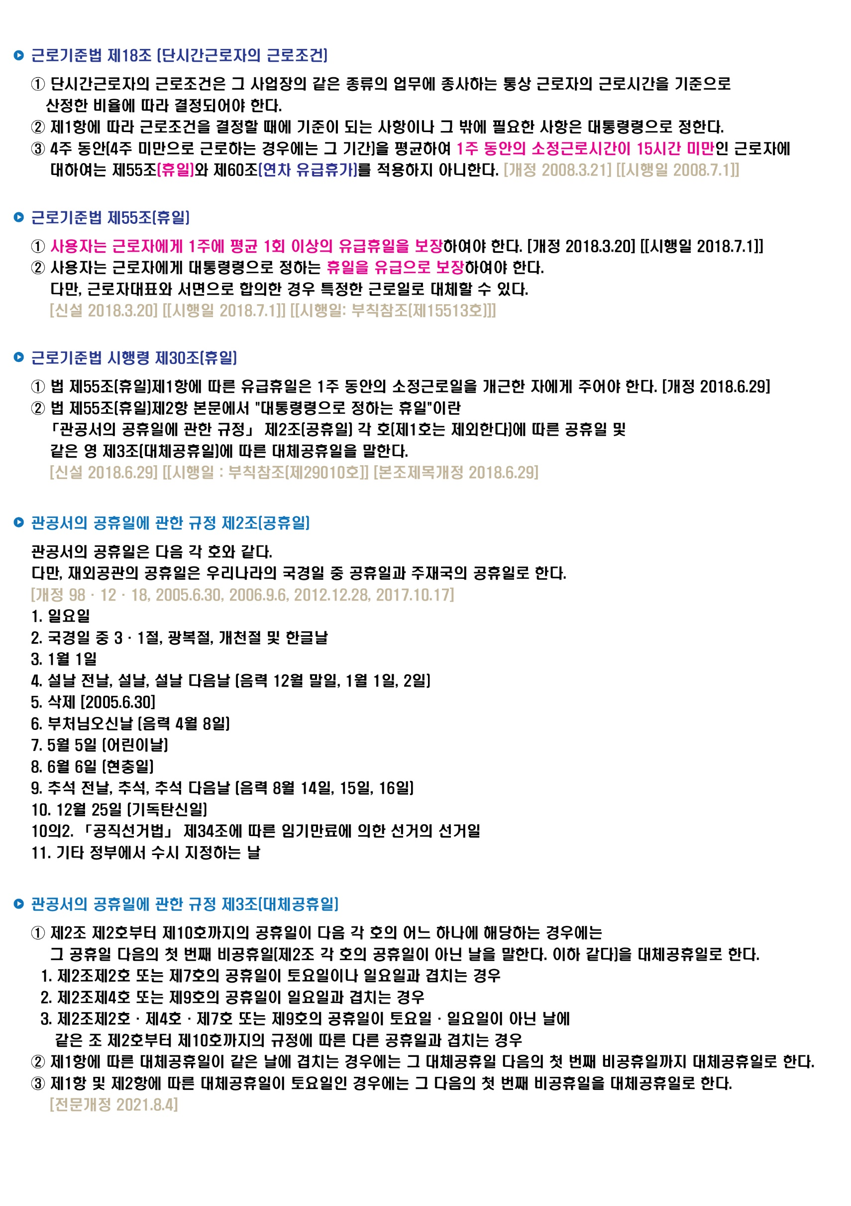
 | ① 시급제 |  |  | 근로시간 = 근무시간 - 휴게시간

 | 1 | 2 | 3 | 4 | 5 | 6 | 7 |  | 계 |  |  |  |  |  |  |  | 휴일유급
 | 월 | 화 | 수 | 목 | 금 | 토 | 일 | 주 |  |  | Fix |  |  |  | (통상)시급 |  | (1주)주휴(1일)수당
 | 8시간 | 8시간 | 8시간 | 8시간 | 8시간 | 무급휴일 | 유급휴일 | 15시간이상 | 40시간 | ÷ | 40시간 | × | 8시간 | × | 10,000원 | = | 80,000
 |  |  |  |  | 40시간 |  |  |  |  |  |  |  |  |  | 최저임금확인

 |  |  |  |  |  |  |  |  |  |  | 48시간
 |  |  |  |  |  |  |  |  |  |  | 8시간

 | 1 | 2 | 3 | 4 | 5 | 6 | 7 |  | 계 |  |  |  |  |  |  |  | 휴일유급
 | 월 | 화 | 수 | 목 | 금 | 토 | 일 | 주 |  |  | Fix |  |  |  | (통상)시급 |  | (1주)주휴(1일)수당
 | 3시간 | 3시간 | 3시간 | 3시간 | 3시간 | 무급휴일 | 유급휴일 | 15시간이상 | 15시간 | ÷ | 40시간 | × | 8시간 | × | 10,000원 | = | 30,000
 |  |  |  |  | 15시간 |  |  |  |  |  |  |  |  |  | 최저임금확인

 |  |  |  |  |  |  |  |  |  |  | 23시간
 |  |  |  |  |  |  |  |  |  |  | 8시간

 | 1 | 2 | 3 | 4 | 5 | 6 | 7 |  | 계 |  |  |  |  |  |  |  | 휴일유급
 | 월 | 화 | 수 | 목 | 금 | 토 | 일 | 주 |  |  | Fix |  |  |  | (통상)시급 |  | (1주)주휴(1일)수당
 | 4시간 | 4시간 | 4시간 | 4시간 | 4시간 | 무급휴일 | 유급휴일 | 15시간이상 | 20시간 | ÷ | 40시간 | × | 8시간 | × | 9,160원 | = | 36,640
 |  |  |  |  | 20시간 |  |  |  |  |  |  |  |  |  | 최저임금확인

 |  |  |  |  |  |  |  |  |  |  | 28시간 |  |  |  | 36,640
 |  |  |  |  |  |  |  |  |  |  | 8시간
 | ② 월급제 |  |  | 근로시간 = 근무시간 - 휴게시간
 | 월급제 근로자는 본인의 기본급에 주휴수당이 포함되어 있다. (월급제의 경우에는 본인의 월급에 이미 주휴수당이 포함되어 있기 때문에 별도의 주휴수당을 계산하지 않습니다.)
 | 그래서 본인의 주휴수당을 알려면 월급을 시급으로 환산해야 한다.

 | ⓐ 월급 | 2,000,000원

 | 1 | 2 | 3 | 4 | 5 | 6 | 7 |  | 계 |  |  |  |  |  | ⓐ ÷ ⓑ |  | 휴일유급
 | 월 | 화 | 수 | 목 | 금 | 토 | 일 | 주 |  |  | Fix |  |  |  | (통상)시급 |  | (1주)주휴(1일)수당
 | 8시간 | 8시간 | 8시간 | 8시간 | 8시간 | 무급휴일 | 유급휴일 | 15시간이상 | 40시간 | ÷ | 40시간 | × | 8시간 | × | 9,569원 | = | 76,552
 |  |  |  |  | 40시간 |  |  |  |  |  |  |  |  |  | 최저임금확인

 |  |  |  |  |  |  |  |  |  |  | 48시간 | × | 365일 | ÷ | 12개월 | ÷ | 7일 | = | 1개월 약208.571시간
 |  |  |  |  |  |  |  |  |  |  |  |  |  |  |  |  | 일(1)주일 | ⓑ | 월 209시간 | 반올림

 | ★ 정확한 주휴수당
 | 1. 통상근로자 & 근로시간이 규칙적인 경우 |  |  |  |  |  | : 규칙적인 근로시간을 주휴시간으로 |  |  |  |  |  | 노동청에서는 1주 5일 이상 규칙적인 근로시간이 있으면 규칙적이라고 보고
 | 2. 통상근로자 & 근로시간이 불규칙적인 경우 |  |  |  |  |  | : 주 40시간 비례해서 주휴시간 계산 (일주소정근로시간 / 5) |  |  |  |  |  | 노동청에서는 1주 5일 미만이라면 불규칙적으로 보는 것 같습니다.
 | 3. 단시간근로자 : 통상근로자의 소정근로일수에 따라 달라짐
 |  |  |  |  |  |  |  |  |  |  |  |  | 시급직,일용직,일당직은 월환산(월평균 내지 말고 실제 (일요일)주휴일수 구해라)하지 말아라.

 | 1. 통상근로자 & 근로시간이 규칙적인 경우 |  |  |  |  |  |  |  |  |  |  |  |  |  |  | 약정 주 근로시간
 | 1 | 2 | 3 | 4 | 5 | 6 | 7 |  |  |  |  |  |  |  |  | +
 | 월 | 화 | 수 | 목 | 금 | 토 | 일 | 주 | 계 |  | 주휴시간 |  | 주휴시간 |  |  | 주근로+주휴시간 | 1년연평균환산 주 | 월급 월 환산 시간
 | 8시간 | 8시간 | 8시간 | 8시간 | 8시간 | 무급휴일 | 유급휴일 | 15시간이상 | 40시간 |  | 8시간 |  | 8시간 |  |  | 48시간 | 4.3452380952 | 209시간
 |  |  |  |  | 40시간
 | 1 | 2 | 3 | 4 | 5 | 6 | 7 |  |  |  |  |  | 정확하게 계산하자면 6시간이 맞습니다.
 | 월 | 화 | 수 | 목 | 금 | 토 | 일 | 주 | 계 |  | 주휴시간 |  | 주휴시간 |  |  | 주근로+주휴시간 | 1년연평균환산 주 | 월급 월 환산 시간
 | 6시간 | 6시간 | 6시간 | 6시간 | 6시간 | 6시간 | 유급휴일 | 15시간이상 | 36시간 |  | 7.2시간 |  | 6.0시간 |  |  | 42시간 | 4.3452380952 | 183시간
 |  |  |  |  |  | 36시간
 | 1 | 2 | 3 | 4 | 5 | 6 | 7 |  |  |  |  |  | 7시간이 5일이상 있으니깐 정확한 주휴시간은
 | 월 | 화 | 수 | 목 | 금 | 토 | 일 | 주 | 계 |  | 주휴시간 |  | 주휴시간 |  |  | 주근로+주휴시간 | 1년연평균환산 주 | 월급 월 환산 시간
 | 7시간 | 7시간 | 7시간 | 7시간 | 7시간 | 5시간 | 유급휴일 | 15시간이상 | 40시간 |  | 8.0시간 |  | 7.0시간 |  |  | 47시간 | 4.3452380952 | 204시간
 |  |  |  |  |  | 40시간

 | 2. 통상근로자 & 근로시간이 불규칙적인 경우
 | 1 | 2 | 3 | 4 | 5 | 6 | 7
 | 월 | 화 | 수 | 목 | 금 | 토 | 일 | 주 | 계 |  | 주휴시간 |  |  |  |  | 주근로+주휴시간 | 1년연평균환산 주 | 월급 월 환산 시간
 | 7시간 | 6시간 | 8시간 | 5시간 | 4시간 | 무급휴일 | 유급휴일 | 15시간이상 | 30시간 |  | 6시간 |  |  |  |  | 36시간 | 4.3452380952 | 156시간
 |  |  |  |  | 30분
 | 1 | 2 | 3 | 4 | 5 | 6 | 7 |  |  |  | 8시간이 5일 미만이라 불규칙
 | 월 | 화 | 수 | 목 | 금 | 토 | 일 | 주 | 계 |  | 주휴시간 |  |  |  |  | 주근로+주휴시간 | 1년연평균환산 주 | 월급 월 환산 시간
 | 8시간 | 8시간 | 8시간 |  |  |  | 유급휴일 | 15시간이상 | 24시간 |  | 4.8시간 |  |  |  |  | 29시간 | 4.3452380952 | 125시간
 |  |  | 24시간
 | 1 | 2 | 3 | 4 | 5 | 6 | 7 |  |  |  | 7시간이 4일 밖에 없어서 불규칙
 | 월 | 화 | 수 | 목 | 금 | 토 | 일 | 주 | 계 |  | 주휴시간 |  |  |  |  | 주근로+주휴시간 | 1년연평균환산 주 | 월급 월 환산 시간
 | 7시간 | 7시간 | 7시간 | 7시간 | 5시간 | 5시간 | 유급휴일 | 15시간이상 | 38시간 |  | 7.6시간 |  |  |  |  | 46시간 | 4.3452380952 | 198시간
 |  |  |  |  |  | 38시간

 | 3. 단시간근로자 : 통상근로자의 소정근로일수에 따라 달라짐 |  |  |  |  |  |  |  |  |  |  |  |  |  | 1주 소정근로시간 × 4주
 |  |  |  |  |  |  |  |  |  |  |  |  |  |  | 통산근로자의 1주 소정근로일수 × 4주

 | 통상근로자의 소정근로일수 알아보기
 | 1 | 2 | 3 | 4 | 5 | 6 | 7
 | 월 | 화 | 수 | 목 | 금 | 토 | 일 | 주 | 계 |  | 소정근로일수
 | 8시간 | 8시간 | 8시간 | 8시간 | 8시간 | 무급휴일 | 유급휴일 | 15시간이상 | 40시간 |  | 5
 |  |  |  |  | 40시간
 | 1 | 2 | 3 | 4 | 5 | 6 | 7
 | 월 | 화 | 수 | 목 | 금 | 토 | 일 | 주 | 계 |  | 소정근로일수
 | 7시간 | 7시간 | 5시간 |  |  |  | 유급휴일 | 15시간이상 | 19시간 |  | 3
 |  |  | 19시간
 | 1 | 2 | 3 | 4 | 5 | 6 | 7
 | 월 | 화 | 수 | 목 | 금 | 토 | 일 | 주 | 계 |  | 소정근로일수 |  | 5일까지는 주 40시간
 | 8시간 | 8시간 | 8시간 | 8시간 | 8시간 | 8시간 | 유급휴일 | 15시간이상 | 48시간 |  | 5 |  | 6일째 8시간은 연장근로시간
 |  |  |  |  | 40시간 | 48시간
 | 1 | 2 | 3 | 4 | 5 | 6 | 7
 | 월 | 화 | 수 | 목 | 금 | 토 | 일 | 주 | 계 |  | 소정근로일수 |  | 5일까지는주 35시간
 | 7시간 | 7시간 | 7시간 | 7시간 | 7시간 | 7시간 | 유급휴일 | 15시간이상 | 42시간 |  | 6 |  | 6일째는 5시간은 소정근로시간 나머지 2시간은 연장근로시간
 |  |  |  |  | 35시간 | 42시간 |  |  |  |  |  |  | 6일에도 소정근로시간이 있으니깐

 | 주휴수당

 | 주휴수당 지급기준과 계산법

 | 주휴수당의 통상임금성 및 월고정수당 포함 여부 BY 박소민 노무사 2020.09.15.

 | 주휴수당의 통상임금성 및 월고정수당 포함 여부

 | 【판결 요지】
 | 시급제 또는 일급제 근로자가 기본 시급 또는 기본 일급 외에 매월 또는 1개월을 초과하는 일정기간마다 지급받는 고정수당 중에는
 | 근로계약․단체협약 등에서 달리 정하지 않는 한 구 근로기준법 제55조에 따라 부여되는 유급휴일에 실제로 근무를 하지 않더라도
 | 근무를 한 것으로 간주하여 지급되는 법정수당인 주휴수당이 포함되어 있지 않다.

 | 따라서 시급제 또는 일급제 근로자로서는 근로기준법상 통상임금에 속하는 매월 또는 1개월을 초과하는 일정기간마다 지급되는 고정수당을 포함하여
 | 새로이 산정한 시간급 통상임금을 기준으로 계산한 주휴수당액과 이미 지급받은 주휴수당액의 차액을 청구할 수 있고, 이를 주휴수당의 중복 청구라고 할 수 없다.

 | 다만 시급제 또는 일급제 근로자에게 매월 지급되는 이러한 고정수당에는 구 근로기준법 제55조에 따라 유급으로 처리되는 시간에 대응하는 부분이 포함되어 있으므로,
 | 매월 또는 1개월을 초과하는 일정기간마다 지급되는 고정수당액을 월의 소정근로시간과 이처럼 유급으로 처리되는 시간을 합한 총 근로시간 수로 나눈 금액을
 | 기본 시급 또는 기본 일급의 시간급 금액에 더하는 방식에 의하여 시급제 또는 일급제 근로자의 시간급 통상임금을 산정하여도 무방하다.

 | 통상임금이란 근로자에게 정기적이고 일률적으로 소정근로 또는 총 근로에 대하여 지급하기로 정한 시간급 금액, 일급 금액, 주급 금액, 월급 금액 또는 도급 금액을 말하며,
 | 이는 근로의 양 및 질에 관계되는 근로의 대상으로서 실제 근무일수나 수령액에 구애됨이 없이 정기적/일률적으로 1임금 산정기간에 지급하기로 정하여진 고정급 임금을 의미한다(근로기준법 시행령 제6조 제1항 참조).

 | 2013년 통상임금에 대한 대법원 전원합의체 판결(대법원 2012다89399, 2013.12.18. 선고 / 대법원 2012다94643, 판결) 이후 몇 가지 주요 수당의 통상임금성이 인정되었으나 여타 수당의 통상임금에 대한 법적 분쟁은 현재에도 계속 진행 중이다.

 | 실무상 기업에서는 임금 지급 및 근로시간 산정의 편의성을 위해 근로자에게 기본급 외에 일정액의 고정수당을 지급하는 포괄임금제의 형태를 취하고 있는 경우가 많다.

 | 문제의 핵심은 월 단위로 지급되는 고정수당에 주휴수당(유급휴일에 관한 임금) 등 법정수당이 포함되는지의 여부이다.

 | 종래 대법원은 시급제 사원이 기본시급과 함께 매월 고정수당을 월급의 형태로 지급받는 경우,
 | 그 고정수당 중에는 근로기준법상 유급휴일에 대한 임금(주휴수당)의 성격을 갖는 부분도 포함되어 있는 것으로 봄이 상당하다는 입장을 취하고 있다(대법원 97다28421, 1998.4.24 선고 판결 등).

 | 그런데 최근 대법원은 “시급제 또는 일급제 근로자에게 매월 일정기간마다 지급되는 고정수당에 근로계약․단체협약 등에서 달리 정하지 않는 한
 | 법정수당인 주휴수당이 포함되어 있지 않다”는 점을 근거로 “시급제 또는 일급제 근로자의 경우
 | 근로기준법상 통상임금에 속하는 매월 또는 1개월을 초과하는 일정기간마다 지급되는 고정수당을 포함하여
 | 새로이 산정한 시간급 통상임금을 기준으로 계산한 주휴수당액과 이미 지급받은 주휴수당액의 차액을 청구할 수 있고,
 | 이를 주휴수당의 중복 청구라고 할 수 없다”고 판시하였다(대법원 2016다39538, 2018.12.27. 선고 / 대법원 2016다39545, 판결. 이하 "대상판결").
...

임금명세서
...
 | 만 0년 근속 |  | 187,030 | 150,000
 | 3.430% | 2일 이후 입사월 제외
11.512% | 11.52% | 2일 이후 입사월 제외 |  | 3.825%
입사일 47세 | 0.80% | 외국인 체류자격별 고용보험적용 |  | 만65세이후 고용된자 |  |  |  | 2
 | 지급액(일용직대장) | 767,360
 | 일급 | 69,760
 | 시급 | 8,720 |  | 30.416666667 |  | 연차 일수 직접 입력 | 0
27,904 | 주휴수당 | 139,520 | 한달근무 | 4.3452380952 | 주 | 연차 일수 자동 입력 | 1.000
 | 연차휴가수당 | -
 | 지급액 | 627,840 | 767,360원
145 | 실제지급책정액 | 767,360 | 767,360원 | -
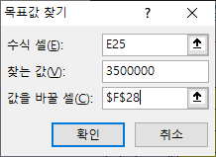
 | 차액 | -
...
 | 만 0년 근속 |  | 187,030 | 150,000
 | 통상시급 | 7,135 | 627,840 | 최저임금은 최저임금 sheet 참조
...
 | 만 0년 근속 |  | 187,030 | 150,000
 |  |  |  |  | 데이터
 | 과세소득 | 767,360 |  |  | 가상분석
 | 비과세소득 | - |  |  | 목표값 찾기 (G)
 | 지급액계 | 767,360
...
 |  | 월 총 일수 | 31 | 100.00% |  | 주휴일수
 | 토,일요일 수 | 주휴일(일요일) 수 | 5 | 토요일 수 |  | 5.00
-14.728767123 | 10 | 근무일수(토,일제외) | 21 | 5
 |  | 공휴일 입력(토,일제외) | 2
 |  | 실제 근무일수 | 19
 |  | 실제 근무일수(土근무) | 24
...

근로시간
...
 | 회계사 · 세무사는 임금명세서를 작성, 확인할 수 없습니다. (by 박사영 노무사)

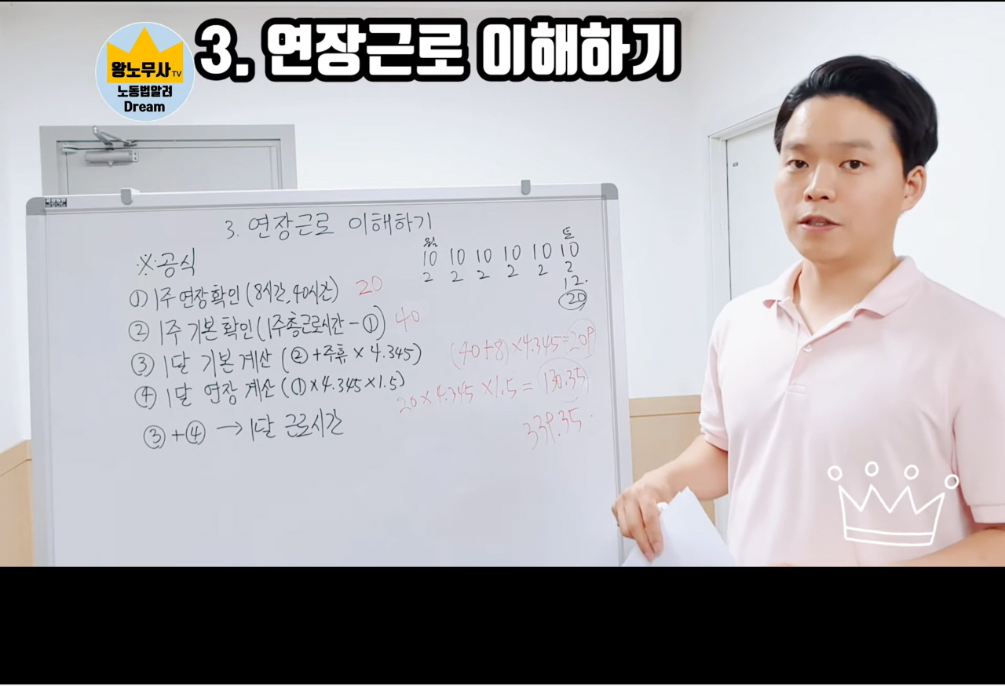
...
 | 출근시간 | 9:00:00
 | 휴게시간 | 12:00:00
 |  | 13:00:00
 | 퇴근시간 | 18:00:00
...
 | 근무시간 | 9:00:00 | 시간
 | 휴게시간 | 1:00:00 | 시간
 | 근로시간 | 8:00:00 | 시간 | 8.0시간
...
6.0시간
...
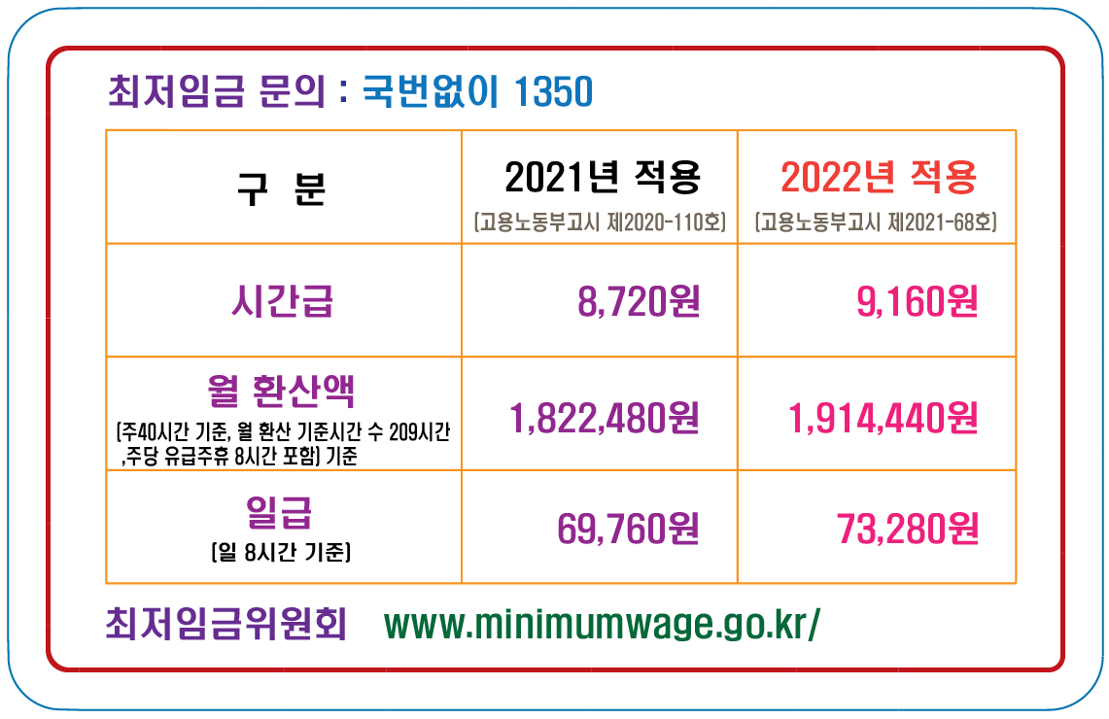
4.3452380952
4.345주 = 365일÷12개월÷7일
...
 | ⓑ | 월급 | 1,200,000
6.0시간 | =ⓑ/ⓐ | 최저임금(시급) | 4,862
...
 |  | 최저임금모의계산기
...
3 | 4 | 5 | 6 | 7
수 | 목 | 금 | 토 | 일 | 계 | 40시간 기준 | ⓑ
10.0시간 | 10.0시간 | 10.0시간 | 10.0시간 |  | 60.0시간 | 40시간 | 20.0시간
...
8시간 | 8시간 | 8시간 | 8시간 |  | 48.0시간
 |  |  |  |  | ⓐ
2.0 | 2.0 | 2.0 | 2.0 | 0.0 | 12.0시간
...
3 | 4 | 5 | 6 | 7
수 | 목 | 금 | 토 | 일 | 계 | 40시간 기준 | ⓑ
...

주휴일 일수
...
5 | 2 | 19 | 토요일 | 근로자의 날 (토요일) | 연가' 또는 '유급 주휴일'이라 불리는 형태 입니다.
4 | 0 | 22
5 | 0 | 22 |  |  | 주휴일과 관공서 공휴일은 유급휴일로 보장되는 날입니다.
4 | 1 | 21 |  | 대체휴일
4 | 3 | 19 |  |  | 근로기준법 제55조에 따르면
5 | 2 | 19 |  | 대체휴일 | ① 사용자는 근로자에게 1주에 평균 1회 이상의 유급휴일을 보장하여야 하며,
4 | 0 | 22 |  |  | ② 사용자는 근로자에게 대통령령으로 정하는 휴일을 유급으로 보장하여야 합니다.
4 | 0 | 23
5 | 1 | 20
4 | 2 | 18
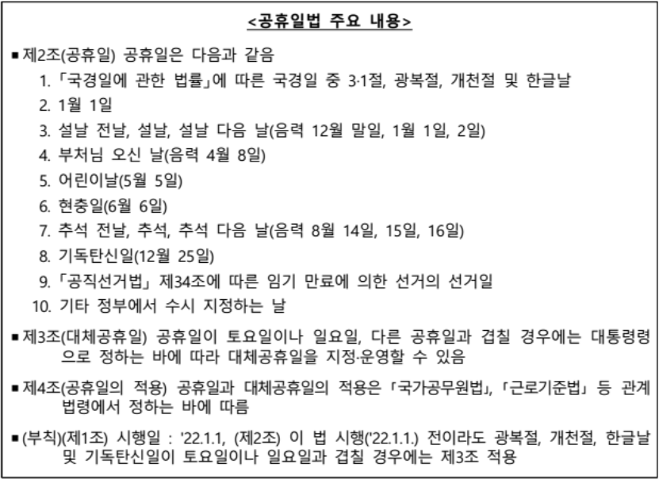
4 | 2 | 21
5 | 0 | 21
4 | 1 | 21 | 일요일
4 | 2 | 20 |  |  | 공휴일법에 따른 공휴일·대체공휴일 Q&A
5 | 0 | 21 |  |  | ◈ 「공휴일에 관한 법률」의 제정 및 「관공서의 공휴일에 관한 규정」의 개정에 따라 민간기업에 적용되는 휴일(공휴일·대체공휴일)에도 변화가 있어,
4 | 1 | 22 |  |  | 아래와 같이 빈번하게 제기되는 질문에 대해 Q&A를 통해 설명드림
4 | 2 | 20
5 | 2 | 19 |  |  | Q1. 공휴일법 제정에 따른 민간기업의 공휴일·대체공휴일 적용은?
4 | 0 | 22
5 | 0 | 22 |  |  | ○ 최근 「공휴일에 관한 법률」 (이하 '공휴일법'이라 함)이 제정·공포되었으며(2021.7.7.), 그 주요 내용은 아래와 같음
4 | 2 | 20
4 | 0 | 20
4 | 1 | 22
5 | 0 | 20
4 | 2 | 21 | 월요일
4 | 1 | 21
5 | 0 | 21
4 | 1 | 22
5 | 2 | 19
4 | 2 | 20
4 | 0 | 22
5 | 1 | 20
4 | 1 | 22
4 | 2 | 19
5 | 1 | 20
4 | 0 | 22
4 | 3 | 20 | 수요일
5 | 1 | 19
4 | 0 | 23 |  |  | 근로자의 날 제정에 관한 법률 ( 약칭: 근로자의날법 )
5 | 1 | 21 |  |  | 5월 1일을 근로자의 날로 하고, 이 날을 「근로기준법」에 따른 유급휴일(有給休日)로 한다.
4 | 3 | 18
4 | 2 | 21
5 | 0 | 21 |  |  | 공휴일법상 공휴일과 대체공휴일은 「관공서의 공휴일에 관한 규정」으로 구체화 되고, 이 내용이 근로기준법령을 통해서 민간기업에 적용됨 (부칙 제2조에 따른 금년(2021년) 하반기 대체공휴일 부여도 동일)
4 | 1 | 21 |  |  | 근로기준법 제55조(휴일)제2항 및 같은 법 시행령 제30조제2항에 따라
4 |  | 23 |  |  | 사용자는 근로자에게 「관공서의 공휴일에 관한 규정」 제2조 각 호에 따른
4 |  | 20 |  |  | 공휴일(일요일 제외) 및 제3조에 따른 대체공휴일을 유급휴일로 보장하여야 하며,
5 |  | 21 |  |  | 이는 기업규모에 따라 단계적으로 시행(부칙 제1조제4항)
...

취업규칙(10인이상)
...
제15조(취업규칙의 신고 등)
...
사용자는 법 제93조(취업규칙의 작성·신고)에 따라 취업규칙을 신고하거나 변경신고하려면 별지 제15호서식의 취업규칙 신고 또는 변경신고서에 다음 각 호의 서류를 첨부하여 관할 지방고용노동관서의 장에게 제출하여야 한다.

1. 취업규칙(변경신고하는 경우에는 변경 전과 변경 후의 내용을 비교한 서류를 포함한다)
...
2. 근로자의 과반수를 대표하는 노동조합 또는 근로자 과반수의 의견을 들었음을 증명하는 자료
...
3. 근로자의 과반수를 대표하는 노동조합 또는 근로자 과반수의 동의를 받았음을 증명하는 자료(근로자에게 불리하게 변경하는 경우에만 첨부한다)
...
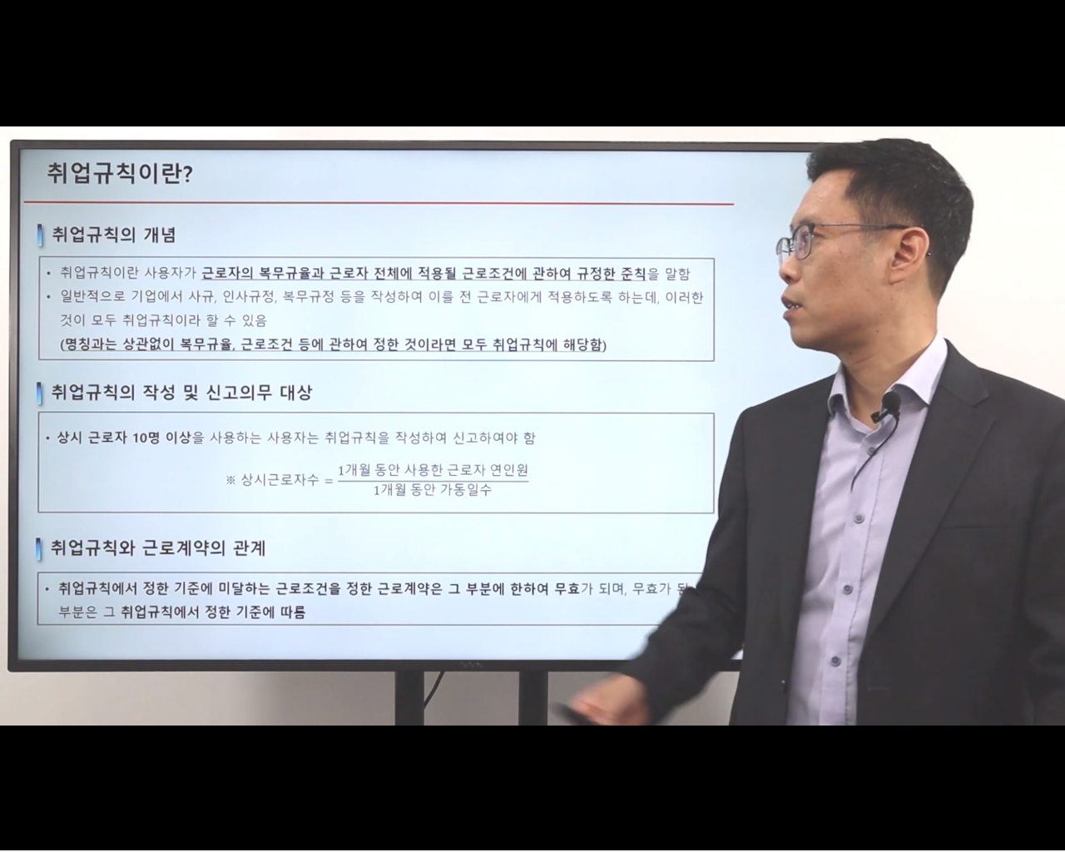
...

연장·야간 및 휴일 근로
...


